Norma_Atividades Objeto Social
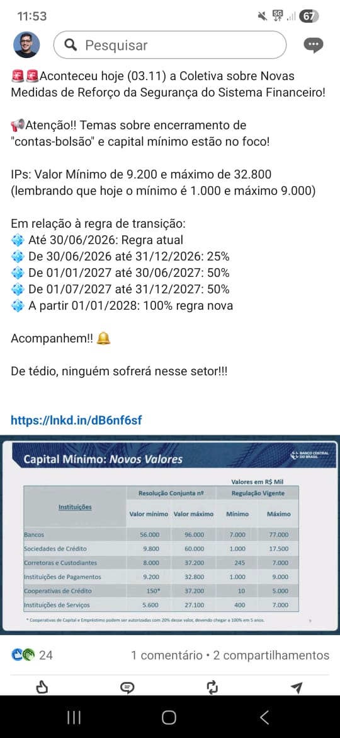
RESOLUÇÃO BCB 517 DE 03/11/2025
CAPITULO II
DAS ATIVIDADES OPERACIONAIS
Seção II
Das atividades associadas ao objeto social
Art. 3º Para fins do disposto no art. 10, § 1º, da Resolução Conjunta nº 14, de 3 de novembro de 2025, as instituições mencionadas no art. 1º devem considerar como associadas ao seu objeto social as seguintes categorias de atividades operacionais:

I - concessão:
a) agências de fomento;
b) associações de poupança e empréstimo;
c) bancos comerciais;
d) bancos de câmbio;
e) bancos de desenvolvimento;
f) bancos de investimento;
g) companhias hipotecárias;
h) cooperativas de crédito;
i) sociedades de arrendamento mercantil;
j) sociedades de crédito direto;
k) sociedades de crédito, financiamento e investimento;
l) sociedades de crédito imobiliário;
m) sociedades de crédito ao microempreendedor e à empresa de pequeno porte;
n) instituições de pagamento classificadas na modalidade emissor de instrumento de pagamento pós-pago; e
o) instituições de pagamento classificadas na modalidade credenciador;

II - intermediação:
a) bancos comerciais;
b) bancos de investimento;
c) sociedades prestadoras de serviços de ativos virtuais classificadas na modalidade intermediária;
d) sociedades prestadoras de serviços de ativos virtuais classificadas na modalidade corretora;
e) sociedades corretoras de câmbio;
f) sociedades corretoras de títulos e valores mobiliários;
g) sociedades distribuidoras de títulos e valores mobiliários;
h) sociedades de empréstimo entre pessoas;
i) instituições de pagamento classificadas na modalidade credenciador;
j) instituições de pagamento classificadas na modalidade emissor de moeda eletrônica;
III - custódia e gestão de recursos de terceiros:
a) sociedades corretoras de títulos e valores mobiliários;
b) sociedades distribuidoras de títulos e valores mobiliários;
c) sociedades prestadoras de serviços de ativos virtuais classificadas na modalidade corretora; e
d) sociedades prestadoras de serviços de ativos virtuais classificadas na modalidade custodiante; e

IV - serviços:
a) administradoras de consórcio;
b) confederações de serviços formadas por cooperativas de crédito; e
c) instituições de pagamento classificadas na modalidade iniciador de transação de pagamento.

§ 1º Caso uma instituição se enquadre em mais de uma categoria de atividade operacional, deverá considerar todas as categorias de atividades operacionais associadas ao objeto social da instituição, na forma do caput, para fins de apuração do capital mínimo da instituição.

§ 2º Os bancos múltiplos devem considerar como associadas ao seu objeto social as categorias de atividades operacionais vinculadas às carteiras que possuírem.

